TAS-TOS
Numune Adı | TAS(mmol/L) | TOS (µmol/L) | OSI | NOT
T-1 | 1.93 | 0.94 | 0.049 |  | Bu çalışmada "Relassay" marka kitler kullanılmıştır.
T-2 | 2.03 | 0.54 | 0.027 |  | Kullanılan cihaz: Mindray marka BS400 model tam otomatik biyokimya cihazı
T-3 | 1.76 | 1.82 | 0.103
T-4 | 1.89 | 6.2 | 0.328 | hafif hemolizli | TAS: Total Antıoxıdant Status
T-5 | 1.7 | 3.95 | 0.232 |  | TOS: Total Oxıdant Status
T-6 | 1.8 | 1.74 | 0.097 |  | OSI: Oxıdatıve Stress Index
T-7 | 1.76 | 1.87 | 0.106
T-8 | 1.88 | 3.99 | 0.212
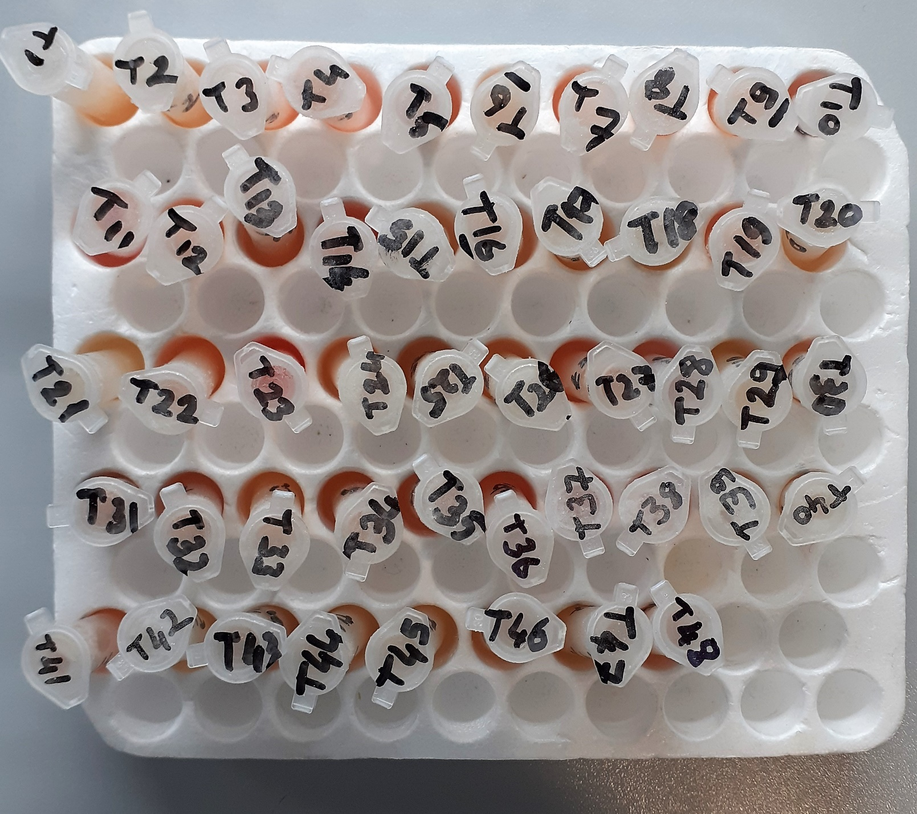
T-9 | 1.76 | 1.51 | 0.086
T-10 | 1.77 | 4.79 | 0.271 | hafif hemolizli
T-11 | 1.88 | 17.97 | 0.956 | hemolizli
T-12 | 1.7 | 2.02 | 0.119
T-13 | 1.81 | 3.12 | 0.172
T-14 | 1.58 | 6.42 | 0.406 | hafif hemolizli
T-15 | 1.54 | 0.23 | 0.015
T-16 | 1.89 | 2.43 | 0.129
T-17 | 1.68 | 0.29 | 0.017
T-18 | 1.66 | 1.18 | 0.071
T-19 | 1.81 | 3.68 | 0.203
T-20 | 1.69 | 0.94 | 0.056
T-21 | 1.83 | 0.27 | 0.015
T-22 | 1.93 | 3.81 | 0.197
T-23 | 3 | 13.93 | 0.464 | hemolizli
T-24 | 1.68 | 1.36 | 0.081
T-25 | 1.74 | 2.88 | 0.166
T-26 | 1.91 | 1.16 | 0.061
T-27 | 1.79 | 2.08 | 0.116
T-28 | 1.51 | 8.05 | 0.533 | hafif hemolizli
T-29 | 1.9 | 0.35 | 0.018
T-30 | 1.59 | 1.42 | 0.089
T-31 | 1.68 | 2.91 | 0.173
T-32 | 1.71 | 2.01 | 0.118
T-33 | 2.01 | 2.05 | 0.102
T-34 | 1.82 | 1.15 | 0.063
T-35 | 1.63 | 3.49 | 0.214
T-36 | 1.62 | 6.25 | 0.386
T-37 | 1.78 | 8.63 | 0.485 | hafif hemolizli
T-38 | 1.64 | 6.2 | 0.378 | hafif hemolizli
T-39 | 1.53 | 0.51 | 0.033
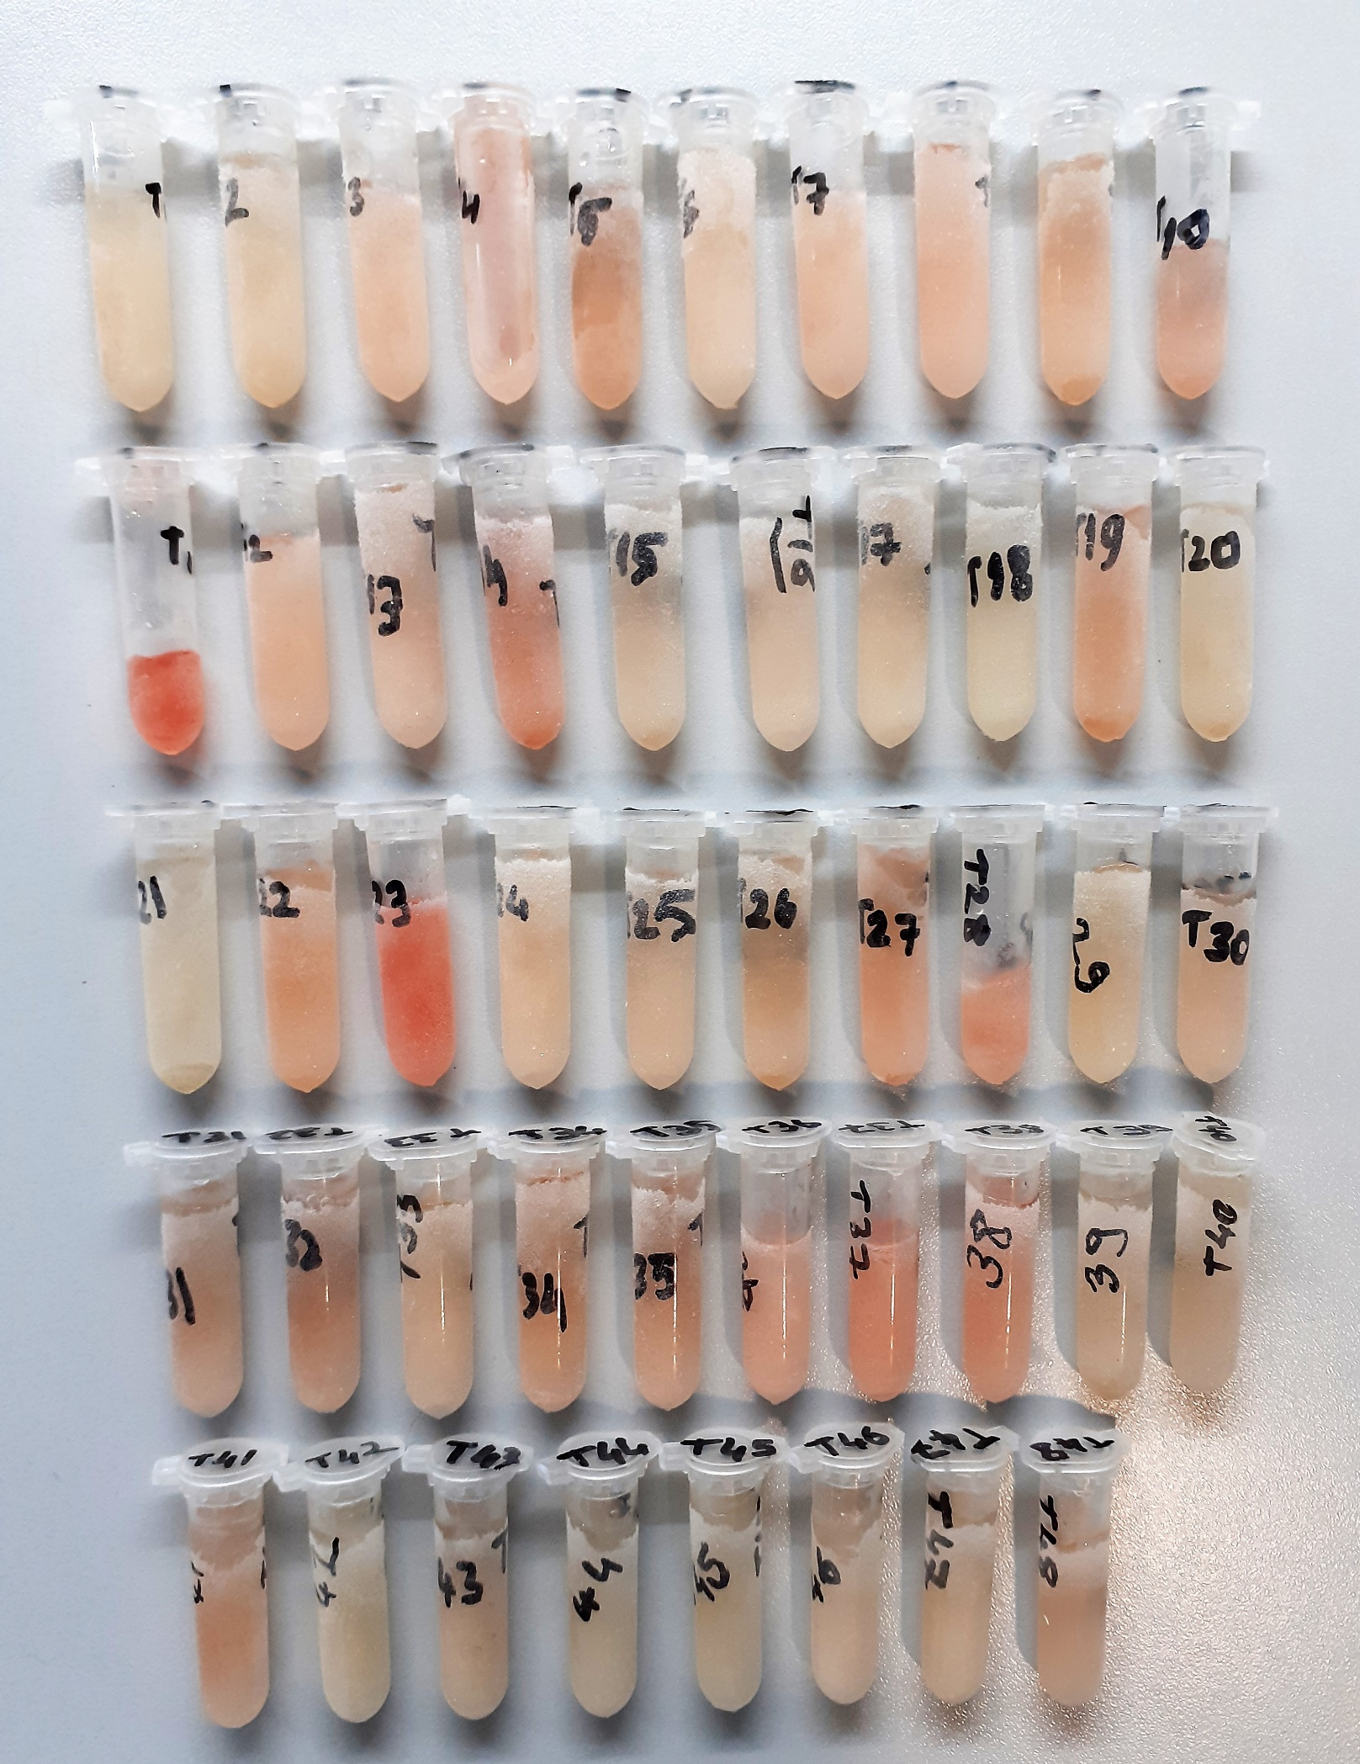
T-40 | 1.45 | 0.74 | 0.051
T-41 | 1.69 | 3.11 | 0.184
T-42 | 1.59 | 0.57 | 0.036
T-43 | 1.63 | 1.97 | 0.121
T-44 | 1.72 | 1.24 | 0.072
T-45 | 1.59 | 1.08 | 0.068
T-46 | 1.45 | 2.2 | 0.152
T-47 | 1.57 | 0.33 | 0.021
T-48 | 1.41 | 3.18 | 0.226

